0
PT SINKO PRIMA ALLOY |  |  |  | MANAJEMEN RISIKO PATIENT MONITOR

No. Dokumen : SPA-LM/ENG-05 |  |  | Tgl Terbit : 18 Maret 2021 |  |  | Revisi : 00 |  | Jumlah Halaman : 18

 | PATIENT MONITOR
 | PM PRO 3

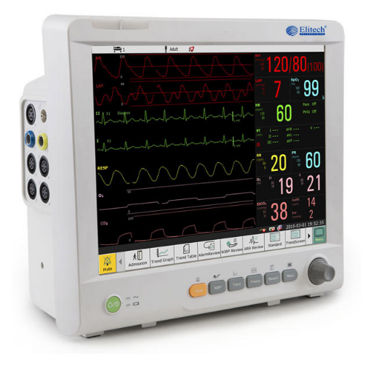

Dibuat oleh, |  | Diperiksa oleh, |  |  | Disetujui oleh, |  | Diketahui oleh,

Isi dokumen ini sepenuhnya merupakan rahasia PT SINKO PRIMA ALLOY dan tidak boleh diperbanyak, baik sebagian maupun seluruhnya kepada pihak lain tanpa seijin tertulis dari Direktur.
Isi dokumen ini sepenuhnya merupakan rahasia PT SINKO PRIMA ALLOY dan tidak boleh diperbanyak, baik sebagian maupun seluruhnya kepada pihak lain tanpa seijin tertulis dari Direktur.
Isi dokumen ini sepenuhnya merupakan rahasia PT SINKO PRIMA ALLOY dan tidak boleh diperbanyak, baik sebagian maupun seluruhnya kepada pihak lain tanpa seijin tertulis dari Direktur.

c
Lampiran 7.3. Diagram Alir Siklus Hidup Produk
Mulai

Sample Produk
Material Masuk
Inspeksi IQA
Menentukan standard proses & produk
Menentukan standard Pengemasan dan Penyimpanan
Menentukan standard bahan dan mengeluarkan bill of Material
Penerimaan Material
ya
Pass?
tidak
Mengeluarkan laporan bukti cacat
Pre produksi

Supplier
Inprocess & QC Inspection

Analisa dan modifikasi jika diperlukan
tidak
Pass?
ya
Laporan dan hasil peninjauan

tidak
Pass?

ya

Produksi Masal
Pre - Produksi

Penerimaan Bahan Baku
(Left Casing Assembly, Battery Cover, Sensor Cover, Right Casing, Pan Head Screw m3x6 dan Spesification Sticker)
Penerimaan Bahan Pelengkap (buku manual, kartu garansi, lembar uji produk, packing list)
Penerimaan Bahan Penolong (fiber cloth)
Penerimaan bahan pengemas (Color Box, Packing Mika, dan PE Foam)

Pengecekan QC Incoming
Inspeksi QC

tidak
komplain ke supplier
Sesuai?
Retur ke supplier
tidak
Sesuai?

ya
ya
ya
Selesai
Pembuangan material
penggantian barang dari supplier

Penyimpanan di gudang bahan baku
Incoming QA

Produksi
Pembuangan material cacat karena kesalahan proses penanganan
Proses Perakitan

Pemeriksaan Fungsi (pengujian) dan Kalibrasi

Berfungsi ?
Analisis dan Perbaikan
tidak
Pembuangan spare part yang tidak bisa diservice

Analisis Risiko Tambahan
ya
Barang baru atau komplain ?
Pengemasan
Pemberian identitas
Barang baru

Analisis Kegagalan oleh After sales
Komplain

Penggunaan alat oleh customer
Pemasangan oleh customer
Pengeluaran/ pengiriman
Penyimpanan di gudang barang jadi

Distribusi

Ada Komplain ?
ya
Tidak
Selesai

Pasca Produksi

